3. Fotele gabinetowe - obrotow
nazwa | Opis - parametry wymagane | Warunek graniczny | Parametry oferowane | ilość | cena jednostkowa netto [zł] | cena jednostkowa brutto [zł] | wartość brutto [zł] | Nazwa własna, model, marka bądź inny parametr klasyfikujący jednoznacznie oferowany produkt
Fotel obrotowy z oparciem siatkowym i siedziskiem z tapicerki zmywalnej | Podstawa pięcioramienna, wykonana z poliamidu, czarna. | Tak |  | 29 |  |  | 0
 | Samohamowne miękkie kółka jezdne fi 65 mm do powierzchni twardych | Tak
 | Amortyzator gazowy zapewniajacy płynną regulację wysokości siedziska | Tak
 | Nowoczesny mechanizm SYNCHRO z dodatkową możliwością wysuwu siedziska. Możliwość blokowania mechanizmu w 5 pozycjach. Mechanizm wyposażony w system ANTI SHOCK zapobiegający uderzeniu oparcia w plecy siedzącego po zwolnieniu blokady mechanizmu. | Tak
 | Siedzisko wyposażone w mechanizm regulacji głębokosci w zakresie minimum 60mm | Tak, podać
 | Ergonomicznie wyprofilowane siedzisko krzesła z maskownicą z tworzywa w kolorze czarnym, wyściełane trudnopalną pianką PU wylewaną w formach o gęstości 70 kg/m3 | Tak
 | Pianki krzesła wykonane w technologii pianek trudnopalnych. Uwaga! - do oferty jako przedmiotowy środek dowodowy należy załączyć oświadczenie producenta o możliwości wykonania krzeseł z pianek trudnopalnych dla przedmiotowego postępowania wraz z świadectwem z badań potwierdzających klasę trudnopalności pianek zgodnych z normą PN EN 1021:1:2 | Tak
 | Oparcie krzesła wykonane jako rama z tworzywa sztucznego w kolorze czarnym na której rozciągnięta jest transparentna siatka. Oparcie bez elementów konstrukcyjnych w postaci sklejki nośnej/plastiku nośnego oraz pianki | Tak
 | Oparcie posiada regulację podparcia odcinka lędźwiowego kręgosłupa w zakresie wysokości oraz głębokości | Tak
 | Podłokietniki krzesła czarne, z miękką nakładką wykonaną z PU (poliuretanu), z możliwością regulacji w zakresie wysokości | Tak
 | Siedzisko krzesła tapicerowane tkaniną zmywalną o składzie osnowa 100% poliester Hi-Loft 2, lico 100% vinyl, gramatura 650g/m2, trudnopalności EN 1021:1:2 (papieros, zapałka), trudnozapalność DIN 4102 B2, NF P92-503/M2, o klasie ścieralności >300 000 cykli EN ISO 12947-2, odporność na światło >5 (DIN EN ISO 105-B02). Tkanina posiada właściwości antybakteryjne i antygrzybiczne, wykazuje odporność na działanie uryny, tkaninę można dezynfekować środkami na bazie amoniaku, chloru, alkoholu, nafty. Antystatyczna. Posiada atest higieniczny. Kolor materiału siedziska do wyboru Zamawiającego. | Tak
 | Wymagany protokół oceny ergonomicznej w zakresie zgodności z PN EN 1335-1 oraz rozporządzeniem MPiPS z dnia 1.12.1998 (DZ.U. Nr 148, poz. 973) | Tak
 | Wymagane potwierdzenie zgodność produktu z normą EN 1335-1:2002 oraz EN 1335-2:2019 (bezpieczeństwo, ochrona zdrowia) wystawiony przez niezależną jednostkę uprawnioną do wydawania tego rodzaju zaświadczeń. Jako jednostkę niezależną uznaje się każdą jednostkę badawczą i certyfikującą posiadającą akredytację krajowego ośrodka certyfikującego – w przypadku Polski jest to Polskie Centrum Akredytacji (PCA), w przypadku certyfikatów wystawionych przez kraj zrzeszony w Unii Europejskiej, jako jednostkę niezależną uznaje się każdą jednostkę badawczą i certyfikującą posiadającą akredytację odpowiednika PCA w tym kraju. | Tak
 | Wymagany okres 5 letniej gwarancji producenta, potwierdzony ramowymi warunkami gwarancji dołączonymi do oferty | Tak, podać
 | Fotel produkowany w oparciu o standardy produkcji określone w normach ISO 9001:2015 ISO 14001:2015 ISO 45001:2018 (jakość, środowisko, bezpieczeństwo i higiena pracy) potwierdzone dołączonymi certyfikatami, wystawionymi przez niezależną, akredytowaną jednostkę uprawnioną do wydawania tego rodzaju zaświadczeń. | Tak
 | 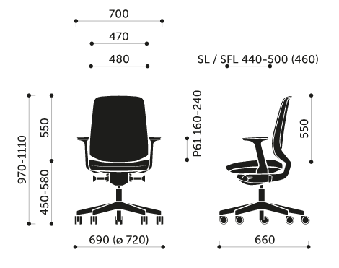 Wymiary | Tak, podać

